Feuil1
 | Fiche d'inscription

 | Nom amicaliste:
 | Nom(s) ayant(s) droit(s) majeur(s):
 | Nom(s) ayants droit(s) mineur(s)

 |  | A compléter par l'amicaliste : prix à payer selon la composition de la famille |  |  |  | Tarifs à titre d'exemple selon la composition de la famille
Tarifs CE Zoo de Beauval + huitée d'hotel+diner |  | Tarif unitaire | Nombre | Total | Commentaires | Prix /adulte Base chambre double | Prix /famille (2 adultes) + chambre pour 2 pers | Prix /famille (2 adultes + 2 enfts 3-10)+ chambre pour 4 pers | Prix /famille (2 adultes + 2 enfts 11-15)+ chambre pour 4 pers
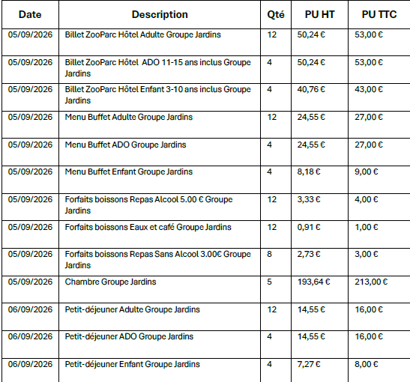
 |  | 53.00 € |  | 0.00 € | Billets majeurs à partir de 15 ans | 53 | 106 | 106 | 106
 |  | 53.00 € |  | 0.00 € | Billets si mineur entre 11 et 15 ans |  |  |  | 106
 |  | 43.00 € |  | 0.00 € | Billets si mineur entre 3 et 10 ans |  |  | 86
 |  | 27.00 € |  | 0.00 € | Repas majeurs à partir de 15 ans | 27 | 54 | 54 | 54
 |  | 27.00 € |  | 0.00 € | Repas si mineur entre 11 et 15 ans |  |  |  | 54
 |  | 9.00 € |  | 0.00 € | Repas si mineur entre 3 et 10 ans |  |  | 18
 |  | 4.00 € |  | 0.00 € | Si boisson alcoolisée | 4 | 8 | 8 | 8
 |  | 1.00 € |  | 0.00 € | Si café | 1 | 2 | 4 | 4
 |  | 3.00 € |  | 0.00 € | Si boisson sans alcool
 |  | 213.00 € | 1 | 213.00 € | 1 chambre /famille | 106.5 | 213
 |  | 16.00 € |  | 0.00 € | Petit-déjeuner majeurs à partir de 15 ans | 16 | 32 | 32 | 32
 |  | 16.00 € |  | 0.00 € | Petit déjeuner si mineur entre 11 et 15 ans |  |  |  | 32
 |  | 8.00 € |  | 0.00 € | Petit déjeuner si mineur entre 3 et 10 ans |  |  | 16
 | Total par famille |  |  | 213.00 € |  | 207.5 | 415 | 324 | 396
 | participation de l'Amicale à déduire : 25 €/personne amicaliste et ayant droit | 25.00 € |  | 0.00 €
 | Total à payer avec la taxe de séjour comprise toute personne majeure doit s'acquitter d'une taxe de séjour (montant 1.21€ par adulte et par nuit). | 1.21 € |  | 0.00 € | Mettre nombre d'adultes de plus de 15 ans
 | Total à payer |  |  | 213.00 €

